7月

第86号

発行：城東子育て支援センター
令和 8 年 7月
住所：〒536-0014
大阪市城東区鴫野西５丁目3-3-10０
（大阪市立鴫野保育所内）
電話/FAX ０６－６９６５－７１２１

『こすもすだより』は、城東子育て支援センターの事業内容のお知らせを掲載しています。当センターの他、区役所、保健福祉センターなどに置いています。
（年４回、４・７・１０・１月発行）
地域子育て相談機関
妊産婦の方、子育て家庭の方を対象に、
気軽に相談できる地域の身近な場所と
して、子育て等に関する相談支援、情
報提供を行っています。相談内容につ
いての秘密は厳守します。

ブ ッ ク ス タ ー ト
絵本を通して楽しい時間を過ごせるよう3か月児
健診の対象となる赤ちゃんと保護者に絵本をお渡
しし、絵本についてのお話と読み聞かせを行って
います。電話または来館時に予約してください。
３か月児健診のお知らせに入っている【引換券】
に必要事項を記入して、当日お持ちください。
（詳しくは、当センターまで）
【対象】 3か月～概ね1歳まで
【日程】 ７月21日(火)・８月18日(火)
９月15日(火)・10月20日(火)
【時間】 14:00～14:30
☆あそびのひろば☆
 | 9:15～11:45 |  | 13:30～16:00
月 | ◎ |  | ◎
ブックスタート
火 | ◎ |  | ０歳ひろば
水 | ◎ (講座・親子教室) |  | ◎
木 | ０歳ひろば |  | ◎
金 | ◎ |  | ◎
◎印 対象：概ね３歳未満の子どもと保護者
０歳ひろば 対象：０歳の子どもと保護者

親子での交流や子育ての話もできる出会いのひろばです。
※あそびのひろばは、事前予約の必要がありません。
気軽に遊びにきてください。
※講座・親子教室の時間帯は、
あそびのひろばはお休みです。
（裏面参照）

・定員のある講座については、電話またはひろばで申し込んでください。
・申し込み多数の場合は抽選になります。
・今後の状況により開催日及び内容を変更・中止する場合があります。
☆参加者を募集します！☆
日程 |  | 講座名 |  | 対象 | 募集期間 | 定員 |  | 時間 | 内容
７/3(金) |  | 入所・入園講座 |  | 概ね３歳 未満の親子 | ６/8(月) ～ 6/17(水) | 10組 |  | 10:15～ 11:30 | 子育てコンシェルジュが来館し、 入所・入園についての話と個別相談。

８/5(水) |  | 救命救急講座 |  | 概ね３歳 未満の親子 | ７/１3(月) ～ ７/２2(水) | 10組 |  | 10:15～ 11:30 | 消防士が来館し、心肺蘇生法やAEDの 使い方を実際に体験します。

１歳親子教室
食育講座・栄養士と食育支援担当のお話。
試食もあります。
９/9(水) |  |  |  | １歳 の親子 | ８/17(月) ～ ８/26(水) | 10組 |  | 10:15～ 11:30
９/16(水) |  | おしゃべりデー |  | 0歳の 保護者 （子ども 見守りあり） | 8/24(月) ～ 9/２(水) | 7組 |  | 10:30～ 11:30 | 同じ年頃の子どもさんをもつ保護者さんと 情報交換やおしゃべり楽しみましょう。
10/21(水) |  | リサイクル講座 （エコバッグ作り） |  | 概ね３歳 未満の親子 | ９/２8(月) ～ １０/7(水) | 10組 |  | 10:15～ 11:30 | 好きな絵を描いてオリジナルの エコバッグを作りませんか？


 | こすもすルーム予定表
７月
 | 月 | 火 | 水 | 木 | 金
 |  |  | 1 | 2 | 3
AM |  |  |  |  | ★
PM
 | 6 | 7 | 8 | 9 | 10 |  |  | 【0歳ひろば】
AM |  |  |  |  |  |  |  | 0歳の子どもと保護者
PM |  | ♫ |  |  |  |  |  | 【ブックスタート】（要予約）
 | 13 | 14 | 15 | 16 | 17 |  |  | 14:00～14:30
AM |  | ◆ |  |  |  |  |  | 15:00～は0歳ひろばです。
PM |  | ◆ |  |  |  |  |  | 【身体測定と健康相談】
 | 20 | 21 | 22 | 23 | 24 |  |  | 午前 11:00まで 午後 3:15まで
AM |  |  |  |  |  |  |  | 看護師の健康相談もあります（午前中のみ）
PM |  | ⇒ |  |  |  |  | ★ | 【子育て講座】（要予約）
 | 27 | 28 | 29 | 30 | 31
AM |  |  |  |  |  |  | ♥ | 【親子教室】（要予約）
PM
８月 |  |  |  |  |  |  |  | 【栄養士による離乳食相談会】（予約不要） 14:30～15:30
 | 月 | 火 | 水 | 木 | 金
 | 3 | 4 | 5 | 6 | 7 |  | ◆ | 【レッツゴー！こすもすぱーく】（予約不要） 普段よりおもちゃは少な目にし、ボール プールやトンネルなど身体を動かして遊 びます。
AM |  |  | ★
PM |  |  |  |  |  |  |  |  |  | 7/7 15:20～15:45 9/18 11:05～11:30
 | 10 | 11 | 12 | 13 | 14
AM |  |  |  |  |  |  | ♫ | 【いっしょにあそぼう】（予約不要） 普段の終わりの会のロングバージョン♪ ふれあい遊びや体操など楽しみましょう。 7/７(火) 15:25～ 9/18 (金)11:10～
PM
 | 17 | 18 | 19 | 20 | 21
AM
PM |  | ⇒ |  |  |  |  |  | 無印の時間帯は、通常のあそびのひろばです。
※日程・内容は中止・変更する場合があります。
 | 24 | 25 | 26 | 27 | 28
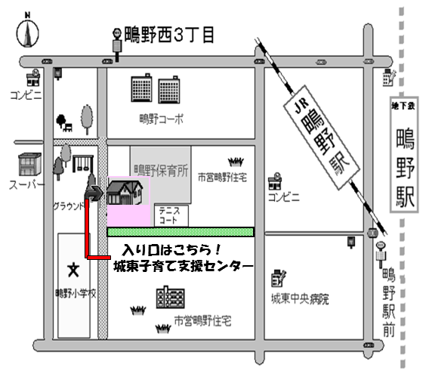
AM
PM
 | 31
大阪
メトロ
AM
PM
鴫野駅
９月
 | 月 | 火 | 水 | 木 | 金
 |  | 1 | 2 | 3 | 4
AM
PM
 | 7 | 8 | 9 | 10 | 11
AM |  | ◆ | ♥1歳
PM |  | ◆
 | 14 | 15 | 16 | 17 | 18
最寄駅
JＲ 鴫野駅より 徒歩5分
大阪メトロ 鴫野駅2番出口より 徒歩5分
大阪シティバス 鴫野駅前より 徒歩5分
大阪シティバス 鴫野西3丁目より 徒歩3分
城東子育て支援センター
０６－６９６５－７１２１
AM |  |  | ★ |  | ♫
PM |  | ⇒
 | 21 | 22 | 23 | 24 | 25
AM
PM
 | 28 | 29 | 30
AM
PM

